상품제안서
상패 1151 | 상품코드: S18009

 |  |  |  |  |  |  | 02-713-8555 | www.synergygift.co.kr
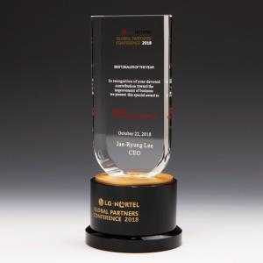

【상세/제작정보】 | 인쇄 및 적우단케이스포함

【인쇄/포장옵션】 | 컬러인쇄 / 적우단케이스

【공급단가】 | 수량 | 1~ | 5~ | 10~ | 30~ | 50~
*VAT별도 | 단가 | 128,250원 | 120,650원 | 116,850원 | 111,150원 | 107,350원

【상품 URL】 | https://www.synergygift.co.kr:443/src/goods_detail.php?gdno=8991

